Kelapa Total
TABEL 38 |  |  |  |  |  |  |  |  |  | mas sus |  |  |  |  |  | Kelapa Total
REKAPITULASI LUAS AREAL, PRODUKSI DAN PRODUKTIVITAS PERKEBUNAN RAKYAT
TANAMAN TAHUNAN DI JAWA TENGAH TAHUN 2024
KOMODITAS : KELAPA

No | Kabupaten/Kota | Areal (Ha) |  |  |  | Produksi |  | Jumlah Petani Pekebun (KK) | Rata0rata Kepemilikan Lahan (Ha/KK)

 |  | TBM | TM | TT/TR | Jumlah | Jumlah (Ton) | Rata-rata (Kg/Ha) |  |  |  |  | BERDASARKAN TOTAL AREAL |  | BERDASARKAN JUMLAH PRODUKSI

Luas Areal Kelapa Dalam Jateng (Ha)
Kab. Kebumen | 28,475.42
Kab. Cilacap | 24,098.22
Kab. Purworejo | 23,354.30
Kab. Wonogiri | 16,106.00
Kab. Purbalingga | 13,188.30
Kab. Banjarnegara | 12,485.47
Kab. Banyumas | 12,427.28
Kab. Jepara | 11,614.23
Kab. Magelang | 6,010.80
Kab. Rembang | 5,963.00
Kab. Semarang | 5,461.27
Kab. Wonosobo | 4,666.54
Kab. Klaten | 4,228.12
Kab. Boyolali | 3,720.28
Kab. Sragen | 3,587.99
Kab. Pati | 3,405.14
Kab. Pekalongan | 2,969.19
Kab. Pemalang | 2,602.86
Kab. Sukoharjo | 2,294.45
Kab. Batang | 1,592.77
Kab. Karanganyar | 1,371.55
Kab. Grobogan | 1,368.50
Kab. Blora | 1,243.05
Kab. Tegal | 1,090.30
Kab. Brebes | 1,080.83
Kab. Kendal | 971.29
Kab. Demak | 767.15
Kab. Temanggung | 564.31
Kab. Kudus | 238.39
Kota Salatiga | 192.14
Kota Semarang | 183.33
1 | 2 | 4 | 5 | 6 | 3 | 7 | 8 | 9 | 10 |  |  | KAB/KOTA | TOTAL AREAL | KAB/KOTA | PRODUKSI
1 | Kab. Cilacap | 6,994.70 | 13,072.56 | 4,030.96 | 24,098.22 | 12,999.11 | 994 | 69,901.00 | 0.34 | petani kk? | self answered pasted | Kab. Kebumen | 28,475.42 | Kab. Purworejo | 21,209.55
2 | Kab. Banyumas | 2,009.60 | 10,224.99 | 192.69 | 12,427.28 | 15,373.12 | 1,503 | 65,280 | 0.19 |  |  | Kab. Cilacap | 24,098.22 | Kab. Kebumen | 18,458.95
3 | Kab. Purbalingga | 1,370.71 | 11,450.67 | 366.92 | 13,188.30 | 11,748.85 | 1,026 | 66,931 | 0.20 |  |  | Kab. Purworejo | 23,354.30 | Kab. Banyumas | 15,373.12
4 | Kab. Banjarnegara | 2,160.71 | 9,929.03 | 395.73 | 12,485.47 | 9,250.93 | 932 | 44,793 | 0.28 | jjumlah petani terlalu besar, th 2107 berbeda | perbedaan data pusat dan kab self answerd pasted | Kab. Wonogiri | 16,106.00 | Kab. Cilacap | 12,999.11
5 | Kab. Kebumen | 8,659.92 | 19,151.60 | 663.90 | 28,475.42 | 18,458.95 | 964 | 105,572 | 0.27 | petani fix pake yang 2018 | fix | Kab. Purbalingga | 13,188.30 | Kab. Purbalingga | 11,748.85
6 | Kab. Purworejo | 4,385.46 | 18,498.85 | 469.99 | 23,354.30 | 21,209.55 | 1,147 | 66,272 | 0.35 |  |  | Kab. Banjarnegara | 12,485.47 | Kab. Banjarnegara | 9,250.93
7 | Kab. Wonosobo | 233.12 | 3,928.67 | 504.75 | 4,666.54 | 2,211.00 | 563 | 19,059 | 0.24 |  |  | Kab. Banyumas | 12,427.28 | Kab. Jepara | 8,259.01
8 | Kab. Magelang | 1,510.80 | 4,371.50 | 128.50 | 6,010.80 | 5,994.99 | 1,371 | 45,427 | 0.13 | petani kejauhan | answerd pasted | Kab. Jepara | 11,614.23 | Kab. Wonogiri | 6,091.62
9 | Kab. Boyolali | 1,318.64 | 2,102.58 | 299.06 | 3,720.28 | 2,110.10 | 1,004 | 35,665 | 0.10 | petani 2017 beda dengan 2018? | perbedaan data pusat dan kab | Kab. Magelang | 6,010.80 | Kab. Magelang | 5,994.99
10 | Kab. Klaten | 1,068.03 | 2,904.78 | 255.31 | 4,228.12 | 3,934.32 | 1,354 | 21,165 | 0.20 |  |  | Kab. Rembang | 5,963.00 | Kab. Klaten | 3,934.32
11 | Kab. Sukoharjo | 1,337.38 | 890.82 | 66.25 | 2,294.45 | 597.06 | 670 | 5,866 | 0.39 |  |  | Kab. Semarang | 5,461.27 | Kab. Pekalongan | 3,788.32
12 | Kab. Wonogiri | 3,186.00 | 11,110.00 | 1,810.00 | 16,106.00 | 6,091.62 | 548 | 53,830 | 0.30 |  |  | Kab. Wonosobo | 4,666.54 | Kab. Semarang | 3,437.26
13 | Kab. Karanganyar | 565.64 | 688.24 | 117.67 | 1,371.55 | 461.40 | 670 | 8,372 | 0.16 |  |  | Kab. Klaten | 4,228.12 | Kab. Pati | 3,331.17
14 | Kab. Sragen | 174.89 | 2,700.05 | 713.05 | 3,587.99 | 1,352.62 | 501 | 10,823 | 0.33 |  |  | Kab. Boyolali | 3,720.28 | Kab. Rembang | 3,118.47
15 | Kab. Grobogan | 579.10 | 744.80 | 44.60 | 1,368.50 | 242.32 | 325 | 14,831 | 0.09 |  |  | Kab. Sragen | 3,587.99 | Kab. Wonosobo | 2,211.00
Produksi Kelapa Dalam Jateng (Ton)
Kab. Purworejo | 21,209.55
Kab. Kebumen | 18,458.95
Kab. Banyumas | 15,373.12
Kab. Cilacap | 12,999.11
Kab. Purbalingga | 11,748.85
Kab. Banjarnegara | 9,250.93
Kab. Jepara | 8,259.01
Kab. Wonogiri | 6,091.62
Kab. Magelang | 5,994.99
Kab. Klaten | 3,934.32
Kab. Pekalongan | 3,788.32
Kab. Semarang | 3,437.26
Kab. Pati | 3,331.17
Kab. Rembang | 3,118.47
Kab. Wonosobo | 2,211.00
Kab. Boyolali | 2,110.10
Kab. Pemalang | 1,443.77
Kab. Sragen | 1,352.62
Kab. Batang | 1,001.09
Kab. Brebes | 767.36
Kab. Demak | 658.97
Kab. Sukoharjo | 597.06
Kab. Kendal | 499.55
Kab. Karanganyar | 461.40
Kab. Temanggung | 290.77
Kab. Tegal | 269.56
Kab. Grobogan | 242.32
Kota Salatiga | 81.59
Kab. Kudus | 56.20
Kab. Blora | 39.56
Kota Semarang | 0.50
16 | Kab. Blora | 644.04 | 425.31 | 173.70 | 1,243.05 | 39.56 | 93 | 13,113 | 0.09 |  |  | Kab. Pati | 3,405.14 | Kab. Boyolali | 2,110.10
17 | Kab. Rembang | 1,725.00 | 3,831.00 | 407.00 | 5,963.00 | 3,118.47 | 814 | 13,906 | 0.43 |  |  | Kab. Pekalongan | 2,969.19 | Kab. Pemalang | 1,443.77
18 | Kab. Pati | 482.88 | 2,874.52 | 47.74 | 3,405.14 | 3,331.17 | 1,159 | 34,844 | 0.10 |  |  | Kab. Pemalang | 2,602.86 | Kab. Sragen | 1,352.62
19 | Kab. Kudus | 103.70 | 113.06 | 21.63 | 238.39 | 56.20 | 497 | 985 | 0.24 |  |  | Kab. Sukoharjo | 2,294.45 | Kab. Batang | 1,001.09
20 | Kab. Jepara | 1,278.87 | 9,406.98 | 928.38 | 11,614.23 | 8,259.01 | 878 | 31,364 | 0.37 | petani kk? | self answered pasted | Kab. Batang | 1,592.77 | Kab. Brebes | 767.36
21 | Kab. Demak | 21.86 | 701.40 | 43.89 | 767.15 | 658.97 | 940 | 3,512 | 0.22 |  |  | Kab. Karanganyar | 1,371.55 | Kab. Demak | 658.97
22 | Kab. Semarang | 923.40 | 4,213.59 | 324.28 | 5,461.27 | 3,437.26 | 816 | 20,141 | 0.27 |  |  | Kab. Grobogan | 1,368.50 | Kab. Sukoharjo | 597.06
23 | Kab. Temanggung | 123.42 | 430.47 | 10.42 | 564.31 | 290.77 | 675 | 3,373 | 0.17 |  |  | Kab. Blora | 1,243.05 | Kab. Kendal | 499.55
24 | Kab. Kendal | 128.93 | 768.53 | 73.83 | 971.29 | 499.55 | 650 | 8,372 | 0.12 |  |  | Kab. Tegal | 1,090.30 | Kab. Karanganyar | 461.40
25 | Kab. Batang | 131.95 | 1,239.02 | 221.80 | 1,592.77 | 1,001.09 | 808 | 11,418 | 0.14 |  |  | Kab. Brebes | 1,080.83 | Kab. Temanggung | 290.77
26 | Kab. Pekalongan | 39.36 | 2,848.27 | 81.56 | 2,969.19 | 3,788.32 | 1,330 | 16,464 | 0.18 |  |  | Kab. Kendal | 971.29 | Kab. Tegal | 269.56
27 | Kab. Pemalang | 158.03 | 2,135.74 | 309.09 | 2,602.86 | 1,443.77 | 676 | 6,479 | 0.40 |  |  | Kab. Demak | 767.15 | Kab. Grobogan | 242.32
28 | Kab. Tegal | 367.55 | 658.28 | 64.47 | 1,090.30 | 269.56 | 409 | 7,102 | 0.15 |  |  | Kab. Temanggung | 564.31 | Kota Salatiga | 81.59
29 | Kab. Brebes | 181.08 | 866.25 | 33.50 | 1,080.83 | 767.36 | 886 | 9,302 | 0.12 |  | answerd not koreksi; | Kab. Kudus | 238.39 | Kab. Kudus | 56.20
30 | Kota Surakarta | - | - | - | - | - | - | - | - |  |  | Kota Salatiga | 192.14 | Kab. Blora | 39.56
31 | Kota Salatiga | 10.00 | 179.58 | 2.56 | 192.14 | 81.59 | 454 | 903 | 0.21 |  |  | Kota Semarang | 183.33 | Kota Semarang | 0.50
32 | Kota Semarang | - | 178.33 | 5.00 | 183.33 | 0.50 | 3 | - | -
JAWA TENGAH 2024 |  | 41,874.77 | 142,639.47 | 12,808.23 | 197,322 | 139,079.09 | 975 | 815,065 | 0.24
JAWA TENGAH 2023 |  | 42,703.47 | 139,591.47 | 12,569.43 | 194,864 | 152,501.04 | 1,092 | 829,957 | 0.23
JAWA TENGAH 2022 |  | 42,840.46 | 147,466.10 | 12,690.34 | 202,997 | 159,305.77 | 1,080 | 919,115 | 0.22
JAWA TENGAH 2021 |  | 45,445.48 | 151,522.39 | 13,747.16 | 210,715 | 170,688.30 | 1,126 | 1,027,123 | 0.21
JAWA TENGAH 2020 |  | 45,310.72 | 153,301.74 | 13,974.82 | 212,587 | 174,040.64 | 1,135 | 1,028,971 | 0.21
JAWA TENGAH 2019 |  | 46,875.66 | 155,069.58 | 13,317.56 | 215,263 | 168,716.64 | 1,088 | 1,062,732 | 0.20
JAWA TENGAH 2017 |  | 50,397.84 | 159,740.21 | 14,869.38 | 225,007 | 158,302.41 | 991 | 1,031,752 | 0.22
 | Wujud Produksi : Equivalent Kopra
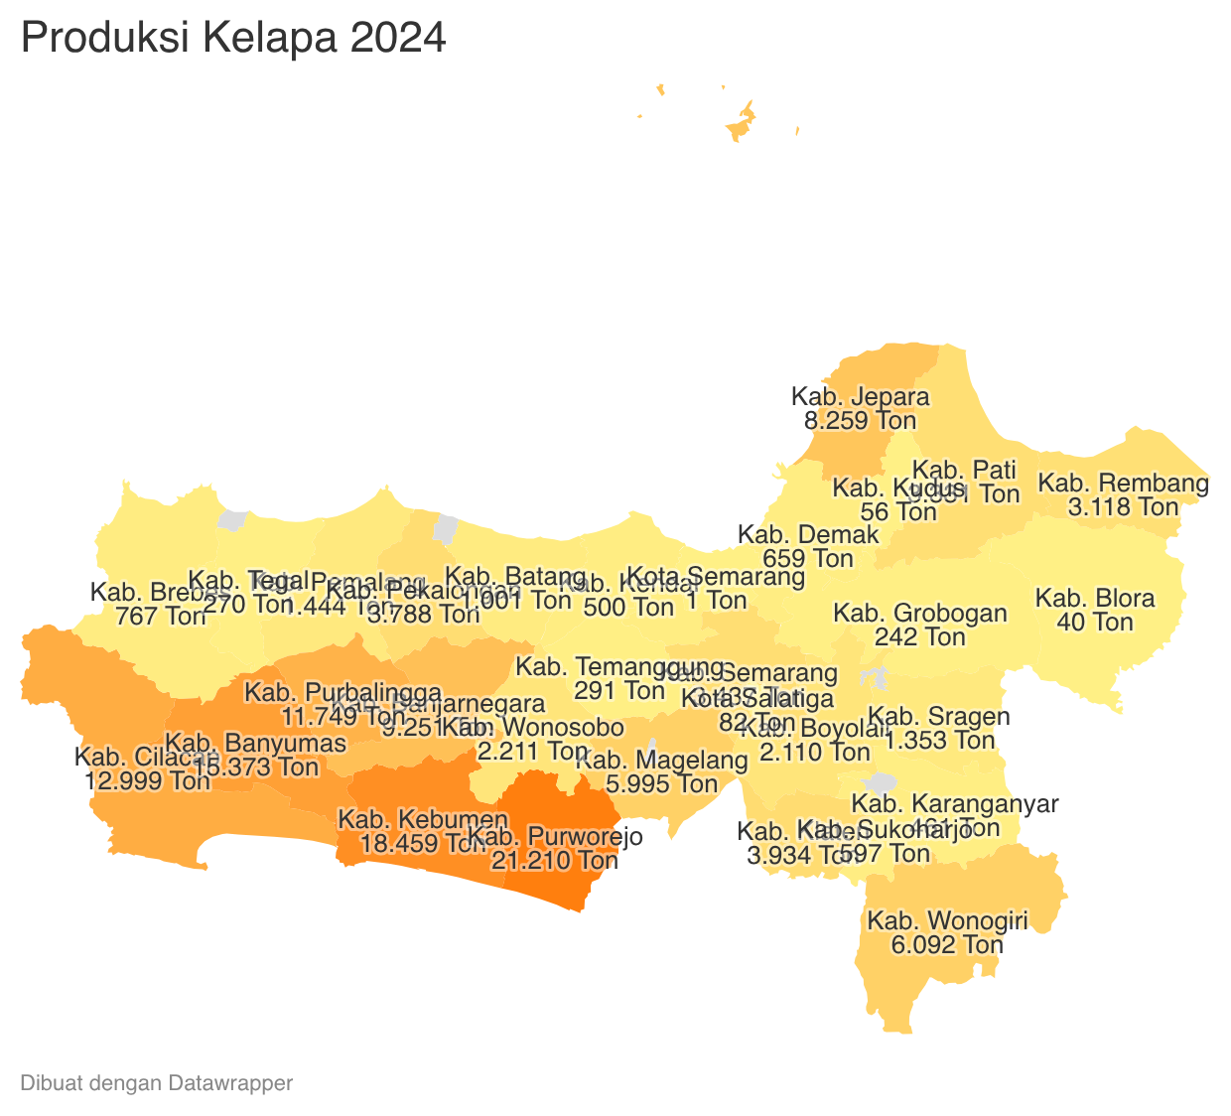
 | Merupakan penggabungan Kelapa Dalam, Genjah dan Kelapa Hibrida |  |  |  |  |  |  |  |  |  |  |  |  | https://datawrapper.dwcdn.net/KiVE8/2/

Perkembangan Produksi Kelapa Dalam
 |  |  |  |  | https://datawrapper.dwcdn.net/XzmW8/1/
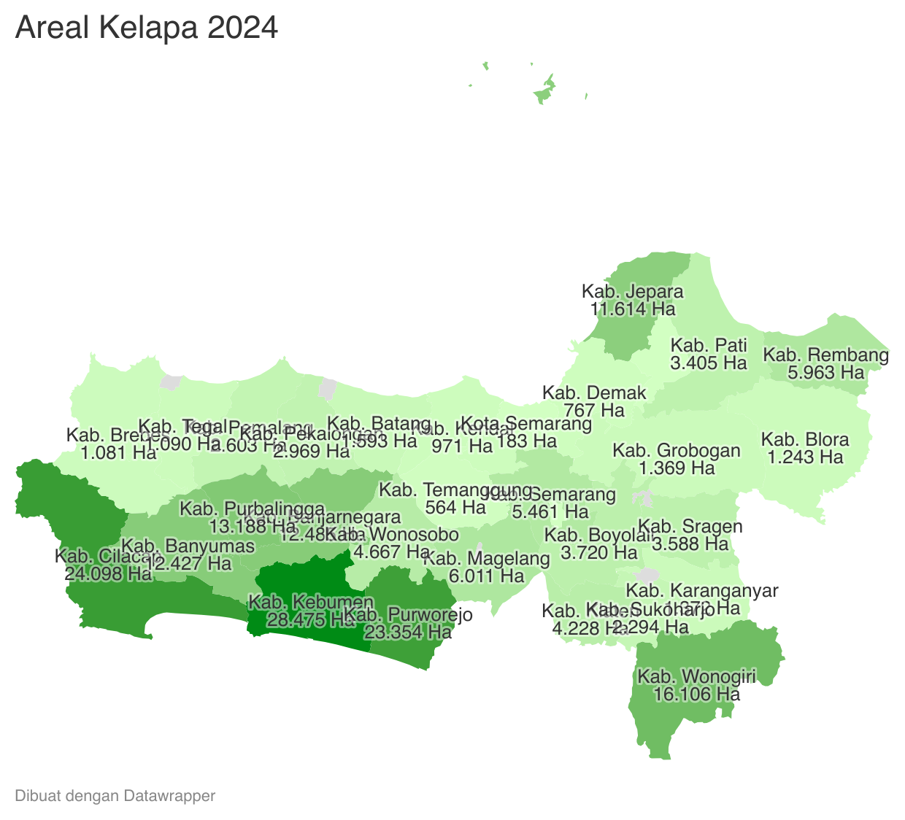
 | Tahun | Produksi
 | 2024 | 139,079.09
 | 2023 | 152,501.04
 | 2022 | 159,305.77
 | 2021 | 170,688.30
 | 2020 | 174,040.64
 | 2019 | 168,716.64
 | 2018 | 172,189.83
 | 2017 | 158,302.41
 | 2016 | 177,865.33
 | 2015 | 177,793.60
 | 2014 | 183,028.05
 | 2013 | 187,637.41
 | 2012 | 183,048.75

